Schéma dodavatelského řetězce
eGovernment Cloud (eGC)

Žádost o zápis nabídky tzv. přeprodávaného cloud computingu do katalogu cloud computingu
Část 2: Schéma dodavatelského řetězce cloud computingu

Do formuláře vyplní poskytovatel schéma celého dodavatelského řetězce služeb, které nabízí, a to dle níže uvedeného vzoru. Ve schématu musí být zachyceni všichni členové dodavatelského řetězce včetně všech materiálních dodavatelů, jejichž služby CC daný poskytovatel využívá nebo přeprodává. Seznam využívaných služeb daný poskytovatel uvede ve formuláři "Podpůrný cloud computing". Seznam přeprodávaných služeb daný poskytovatel uvede ve formuláři "Přeprodávaný cloud computing". Ve schématu se neuvádějí Dodavatelé. Ve schématu barevně odlište (červené pole) toho poskytovatele CC, jehož nabídka je touto žádostí deklarována. Uvádějte název a ID poskytovatele z katalogu CC. Všichni předchůdci poskytovatele, který žádost podává, musí již být zapsáni v katalogu CC jako poskytovatelé CC (na níže uvedeném schématu se tato povinnost vztahuje na Poskytovatele 1, 2 i 3). V katalogu CC musejí být zapsány také všechny služby CC materiálních dodavatelů, které aktuální poskytovatel využívá nebo přeprodává (na níže uvedeném schématu se tato povinnost vztahuje na služby Poskytovatelů 2 a 3). Koncový poskytovatel CC je povinen uvést v rámci žádosti o zápis nabídky CC celý dodavatelský řetězec od materiálního poskytovatele CC přes distributory až po koncového poskytovatele CC.
Poskytovatel podávající žádost o zápis nabídky
PragoData a.s.
„ID 185“
Poskytovatel 1 - Materiální poskytovatel Microsoft Ireland Operations Limited
„ID 031“
Poskytovatel 2 - Materiální poskytovatel Microsoft Corporation
„ID 032“

Příklady variant dodavatelského řetězce poskytovatelů cloud computingu

Základní varianty

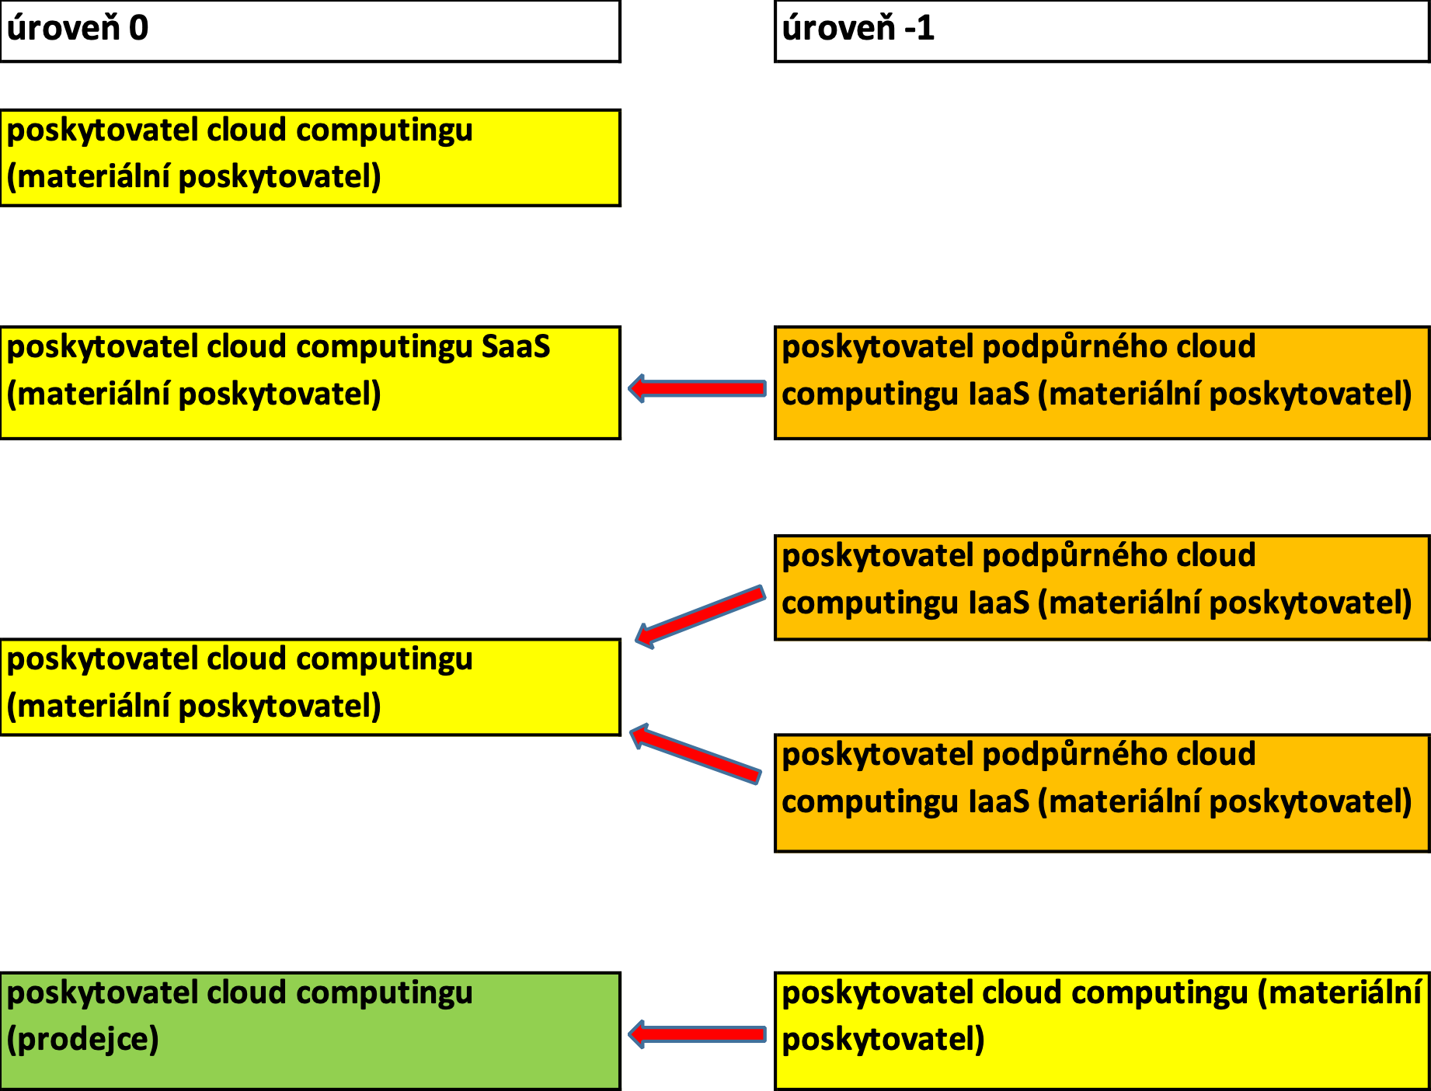

 |  |  |  | cloud computing závislý na jiném cloud computingu (§ 6n písm. e); § 6t odst. 5) písm. b) a odst. 7)

 |  |  |  | cloud computing závislý na více poskytovatelích cloud computingu (§ 6n písm. f); § 6t odst. 5) písm. c) a odst. 8)

Některé varianty víceúrovňových dodavatelských řetězců

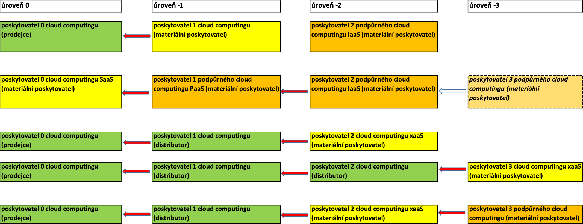

 |  |  |  | cloud computing poskytovatele 0 je závislý na cloud computingu poskytovatele 1; cloud computing poskytovatele 1 je závislý na cloud computingu poskytovatele 2;

Legenda

 | označuje poskytovatele, který pouze přeprodává cloud computing jiných poskytovatelů | označuje poskytovatele, jehož cloud computing je nabízen orgánům veřejné správy | označuje poskytovatele, jehož cloud computing je využíván pro dodávku cloud computingu dalším poskytovatelem v řetězci

Poznámka: Materiálním poskytovatelem ve schématu je ten poskytovatel cloud computingu, který přebírá zákaznická data a data generovaná cloud computingem do své správy (dle bezpečnostní politiky), tedy zpravidla ten, kdo službu cloud computingu "produkuje". Termín "materiální poskytovatel" je zde použit pouze pro objasnění různých rolí poskytovatelů cloud computingu v rámci dodavatelského řetězce.

